Solicitud gráfica
 | Área: | Matemáticas |  |  | Fecha:
 | Grado: | 7
 | Título del tema: | Longitudes y áreas |  |  | ¿Cuaderno de estudio o recurso? | Recurso
 | Editor: |  |  |  | Motor del recurso | F8

 | Código guión o recurso: | MA_07_11_REC340 | ← Para determinar este código, visite la hoja de Ayuda
 |  |  |  |  | ESPECIFICACIÓN DE ARCHIVOS A ENTREGAR
Núm. | Archivo Shutterstock o ruta en web | Imagen para: | Tipo | Ubicación de la imagen en el recurso F8 | Nombre imagen SMALL | Tamaño imagen SMALL | Nombre imagen ZOOM | Tamaño imagen ZOOM | Descripción | Observaciones
IMG01 | ver observaciones | Recurso F8 | Ilustración | Contenido | MA_07_11_REC340_IMG01.jpg | 643 x 450 px |  |  | Circunferencia como en la imagen de referencia | 
IMG02 | ver observaciones | Recurso F8 | Ilustración | Contenido | MA_07_11_REC340_IMG02.jpg | 643 x 450 px |  |  | Circunferencia de radio r, incluyendo la fórmula 1 en carpeta de fórmulas. | 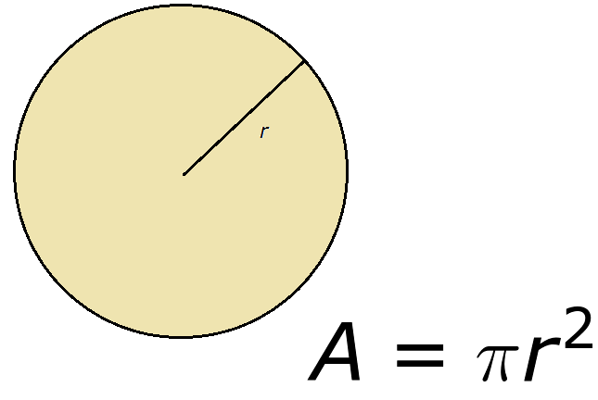
IMG03 | ver observaciones | Recurso F8 | Ilustración | Contenido | MA_07_11_REC340_IMG03.jpg | 643 x 450 px |  |  | Exactamente la misma circunferencia de la figura 2, en tamaño y posición, pero con la información que se muestra en la figura de referencia. INCLUIR LA FÓRMULA 2 DE LA CARPETA DE FÓRMULAS | 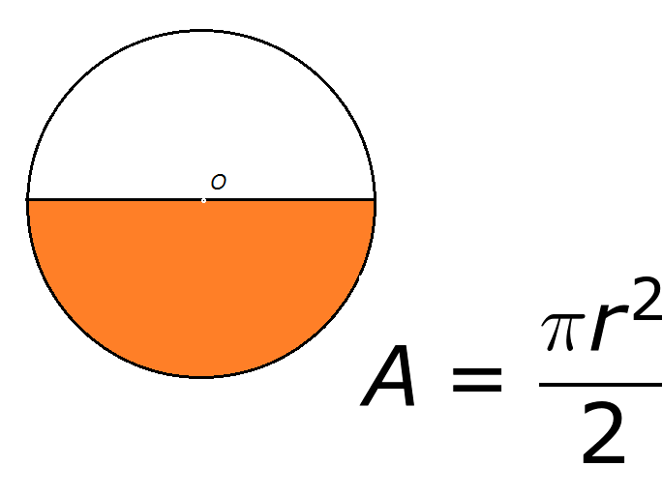
IMG04 | ver observaciones | Recurso F8 | Ilustración | Contenido | MA_07_11_REC340_IMG04.jpg | 643 x 450 px |  |  | Exactamente la misma circunferencia de la figura 2, en tamaño y posición, pero con la información que se muestra en la figura de referencia. inCLUIR LA FÓRMULA 3 DE LA CARPETA DE FÓRMULAS | 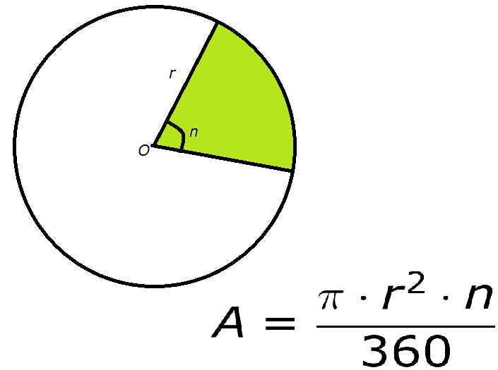
IMG05 | ver observaciones | Recurso F8 | Ilustración | Contenido | MA_07_11_REC340_IMG05.jpg | 643 x 450 px |  |  | Exactamente la misma circunferencia de la figura 2, en tamaño y posición, pero con la información que se muestra en la figura de referencia. INCLUIR LA FÓRMULA 4 DE LA CARPETA DE FÓRMULAS | 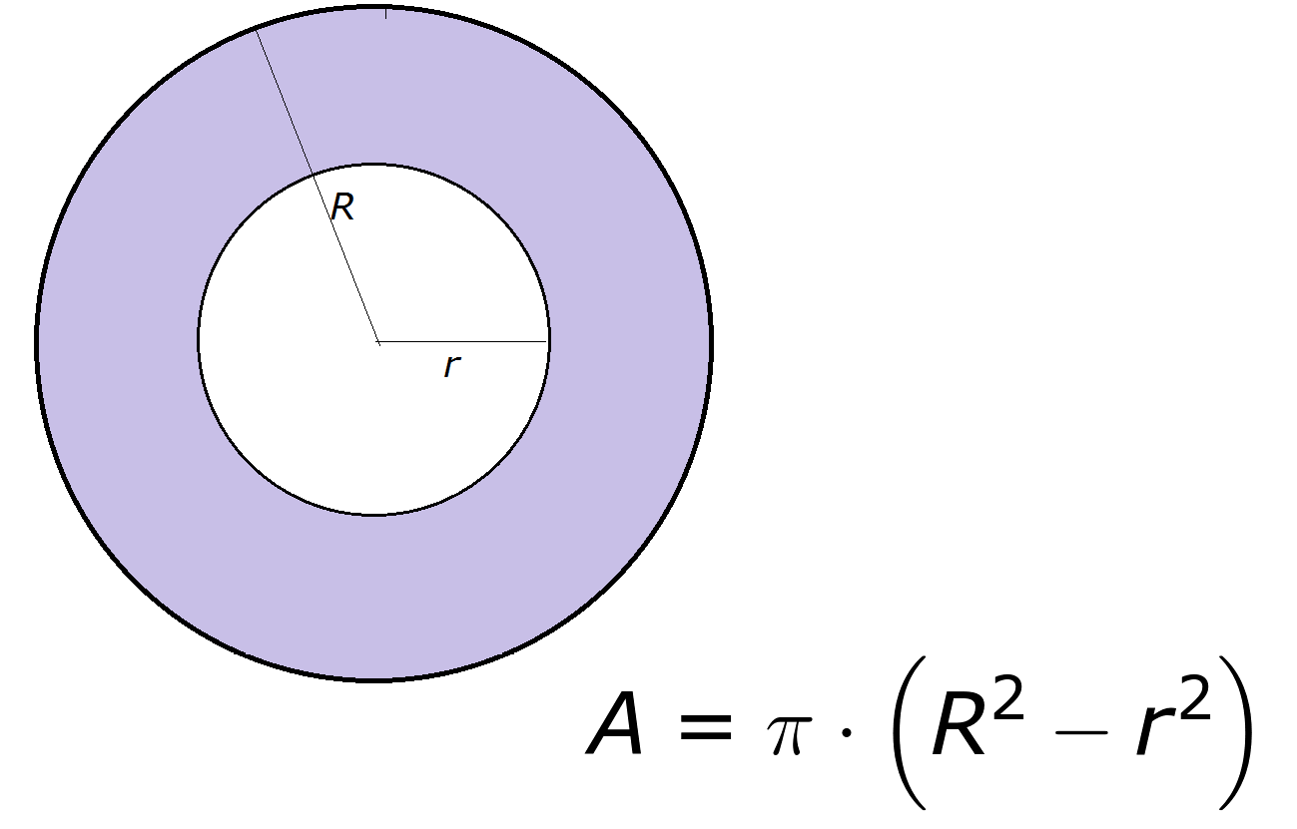
IMG06 | ver observaciones | Recurso F8 | Ilustración | Contenido | MA_07_11_REC340_IMG06.jpg | 643 x 450 px |  |  | Exactamente la misma circunferencia de la figura 2, en tamaño y posición, pero con la información que se muestra en la figura de referencia. Incluir la fórmula 5 DE LA CARPETA DE FÓRMULAS | 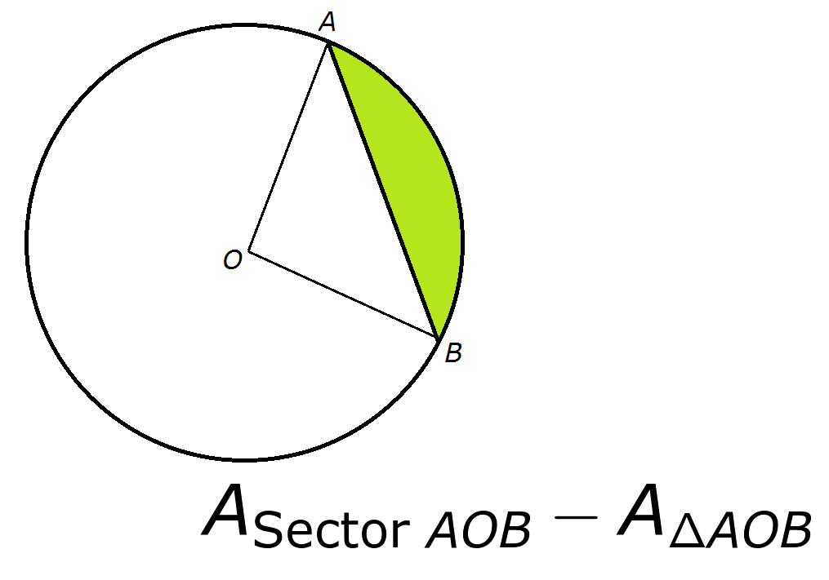
IMG07 | ver observaciones | Recurso F8 | Ilustración | Contenido | MA_07_11_REC340_IMG07.jpg | 643 x 450 px |  |  | para ficha del alumno | 
IMG08 | ver observaciones | Recurso F8 | Ilustración | Contenido | MA_07_11_REC340_IMG08.jpg | 643 x 450 px |  |  | para ficha del alumno | 